Sheet1
숙제 7 : ANN for bCancerWC
 | 201521466 김남현

최종모델 : Hidden, threshold, stepmax, learningrate 파라미터를 각각 c(6,3), 0.5, 100000, 0.01로 설정.
선정 이유 :
우선 시드값이 달라지더라도 예측 정확도의 변동이 크지 않은 모델이 좋다고 판단해서 60퍼센트대의 예측 정확도를 가지는 모델은 제외했다. 선정된 최종모델은 남은 후보군 중에서 training과 validation에서 가장 높은 예측 정확도를 가지는 데다가, 편차도 가장 낮아서 과대적합의 위험도 적은 좋은 모델이라고 판단했다.

Sheet2
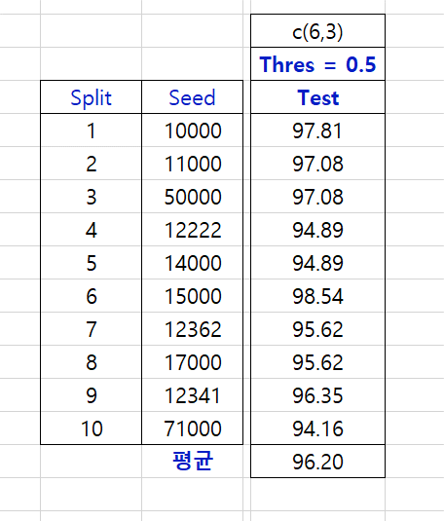
숙제 7 : ANN for bCancerWC
 | 201521466 김남현

